TomTat
Hệ thống Multimodal RAG cho thư viện số học tập

Tóm tắt nội dung trùng lặp
Multimodal RAG là kiến trúc kết hợp truy xuất thông tin và mô hình ngôn ngữ để trả lời câu hỏi dựa trên bằng chứng. Hệ thống có thể xử lý nhiều định dạng như DOCX, PDF, PPTX, PNG và XLSX, sau đó chia nhỏ nội dung thành các chunk để tìm đoạn phù hợp.

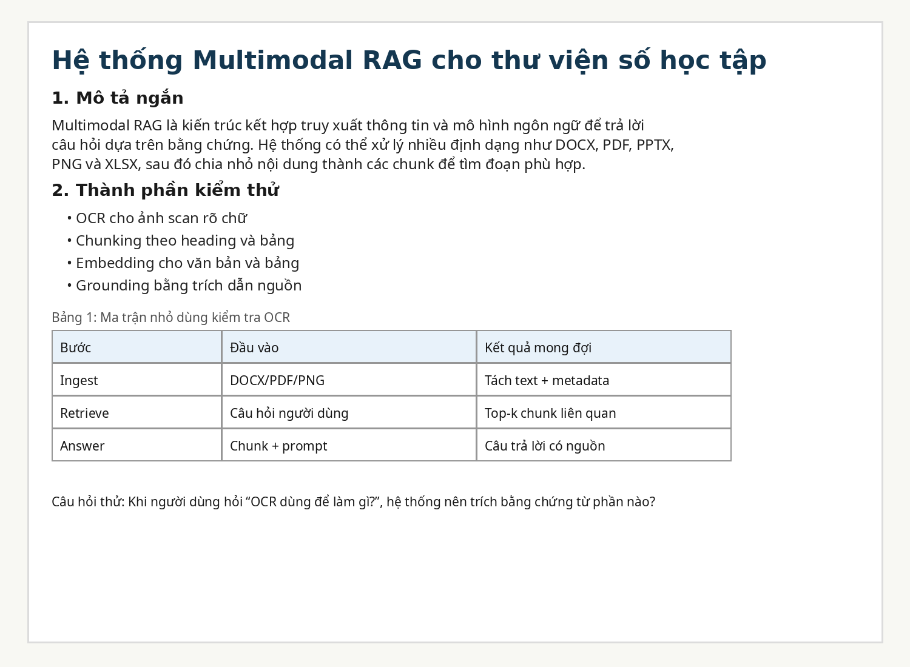
Caption hình | Hình 1: Ảnh scan mẫu chứa tiêu đề, đoạn văn và bảng nhỏ để kiểm tra OCR.

Câu hỏi cuối tài liệu
1 | RAG khác chatbot thường ở điểm nào?
2 | OCR được dùng trong bước nào của pipeline?
3 | Định dạng nào phù hợp để kiểm tra bảng biểu?
4 | Chunking giúp cải thiện retrieval như thế nào?

 |  | Hình 1: Ảnh scan nhúng trong Excel để test multimodal parser.

